Лист1
Задача 1. Инвестор купил акцию 6 лет назад по цене $10. Сейчас он продал ее за $50. Определить, какую доходность принесла ему эта инвестиция в процентах годовых.
FV = PV ∙ (1 + j) ^ n ↔ (1 + j) ^ n = FV / PV ↔ j = (FV / PV)^(1/n) – 1

PV | 10 |  | j | 31%
FV | 50
n | 6

Задача 2. Инвестору исполнилось только что 30 лет. Он хочет выйти на пенсию в 60 лет и жить на доход с капитала. Допустим, его целевой уровень капитала к пенсии составляет $350 000. Если он ожидает ставку доходности на рынке порядка 8% годовых, то какую сумму ему надо инвестировать каждый год для достижения цели?
FV = PV ∙ (1 + i ∙ n) ↔ PV = FV / (1 + i ∙ n)

FV | 350000 |  | PV | 102941.17647
i | 0.08
n | 30
Задача 3. Человек взял ипотечный кредит на сумму 8 млн руб., на 20 лет под 10% годовых. Погашение кредита будет происходить ежемесячными аннуитетными платежами. Определить, сколько составит общая переплата (сумма процентов) по кредиту.
FV = PV ∙ (1 + r / m) ^ (n ∙ m)

PV | 8000000 |  | FV | 9770408.2828
n | 20 |  | Переплата: | 1770408.2828
m | 12
i | 0.01
Задача 4. Известно, что безрисковая ставка на рынке составляет 1%, инфляция ожидается 6% годовых и для данного проекта премия за риск равна 4%. Пусть ставка дисконтирования определяется как сумма этих трех составляющих, тогда чему равна приведенная стоимость потоков по проекту, если в первый год ожидается $2000, во второй $5000 и в третьем году проект будет продан за $10000?

безрисковая ставка |  |  | 1% |  | Цена проекта CF
инфляция |  |  | 6% |  | I год | $2,000.00
премия за риск |  |  | 4% |  | II год | $5,000.00
ставка дисконтирования |  |  | 11% |  | III год | $10,000.00

Для расчета приведенной стоимости потоков по проекту применим формулу дисконтирования:
PV = CF1/(1+r)^1 + CF2/(1+r)^2 + CF3/(1+r)^3
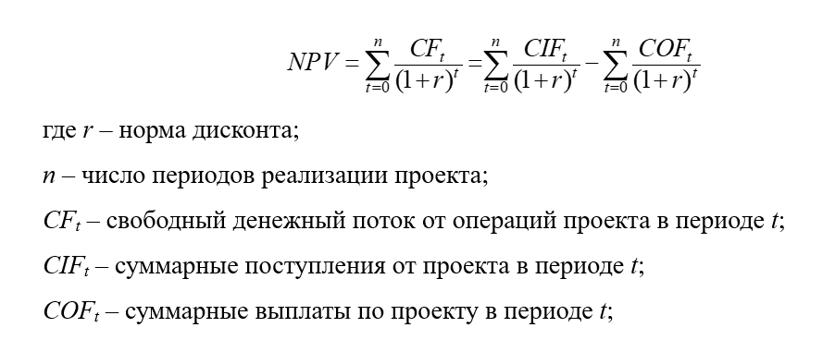

 |  |  |  |  |  |  | NPV1 | $1,801.80
 |  |  |  |  |  |  | NPV2 | $4,058.11
 |  |  |  |  |  |  | NPV3 | $7,311.91

 |  |  |  |  |  |  | NPV | $13,171.83

Задача 5. Что выгодней: положить деньги на депозит под 11% годовых с ежемесячной капитализацией или на депозит под 11,5% с ежегодной капитализацией процентов?
Пусть ложим на депозит 1 миллион рублей. Проведем расчеты:

Видим, что ежемесячная капитализация с 11% выгоднее, чем ежегодная капитализация с 11,5%.
Ежемесячная капитализация |  |  | Ежегодная капитализация
PV | 1000000 |  | PV | 1000000
r | 11% |  | j | 11.50%
m | 12 |  | n | 1
n | 1
 |  |  | FV = PV ∙ (1 + j) ^ n
FV = PV ∙ (1 + r / m) ^ (n ∙ m)

FV1 | 1115718.8362 |  | FV2 | 1115000

 |  | FV1-FV2
 |  | 718.84

